Sheet1
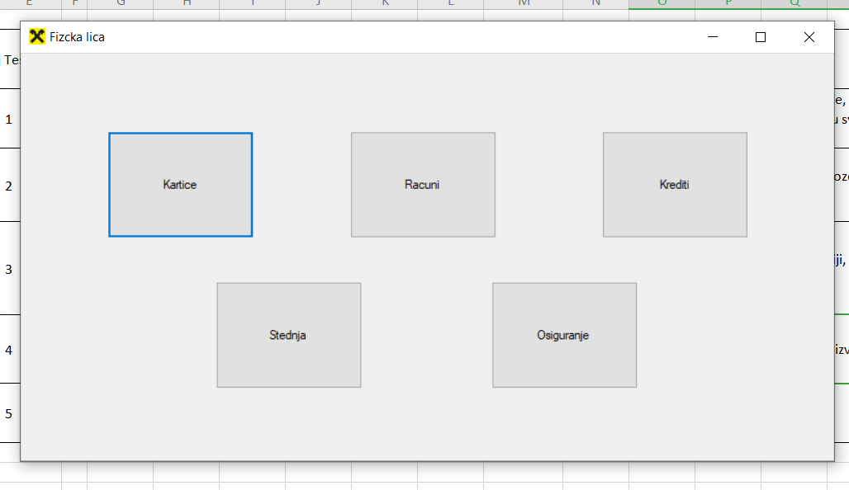
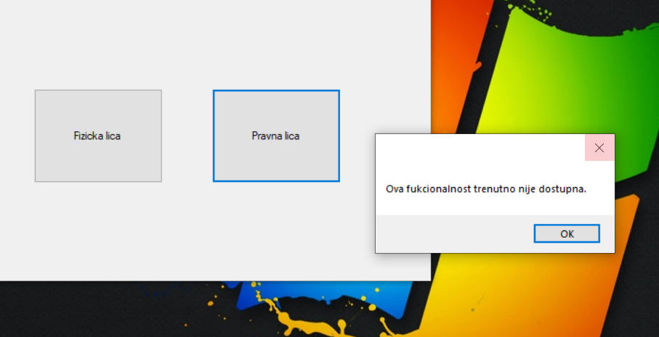
 |  |  |  | Test case | Test pristupacnosti funkcionalnostima fizicka I pravna lica u glavnoj formi (dugmad 'fizicka lica' I 'pravna lica')

Datum izrade Test case |  | 16.02.2020.

 |  |  |  | Test case kreirala | Sanja Đaković

Vreme izrade |  | 15:32h

 |  |  |  | Test case pregledao/la | Damir Pajaziti

 | Redni broj Test slučaja |  | Detalji test case koraka |  | Očekivani rezultat | Stvarni rezultat | Prošao/Pao

 | 1 |  | Korisnik je pristupio svojoj login formi na sajtu banke |  | Klijent je uneo svoje podatke. Odobren pristup nalogu klijenta | Uneti ispravni podaci za logovanje, klijent može dalje nastaviti sa radom u svom nalogu | Prošao

 | 2 |  | Nakon što je pristupio svom nalogu, klijentu se otvara forma Pocetna stranai' sa dve opcije: Fizička lica i Pravna lica |  | Klijentu se pocetna forma sa dve opcije: Fizička lica i Pravna lica. | Bez tehničkih problema, pocetna forma se otvorila. | Prošao

 | 3 |  | Od ponuđene dve opcije, klijent bira opciju: Pravna lica |  | Klijentu nije odobren pristup opciji: Pravna lica. Klikom na Pravna lica, izlazi prozor kao upozorenje da ne može pristupiti odabranoj opciji. | Klijent pristupa odabranoj opciji, bez ikakvog upozorenja. | Pao

 | 4 |  | Klijent bira opciju Fizička lica |  | Klikom na opciju Fizička lica, klijentu se otvara prozor sa bankarskim "proizvodima". | Otvoren prozor sa bankarskim proizvodima: Kartice, Racuni, Krediti, Stednja i Osiguranje. | Prošao

 |  |  |  | U prilogu Vam dostavljam izgled upozorenja za pristup Pravnim licima, kao i ponudjene bankarske "proizvode"

